Sheet1
วิธีเพิ่มและแก้ไขข้อมูล สมาชิก



วิธีเพิ่มสมาชิก

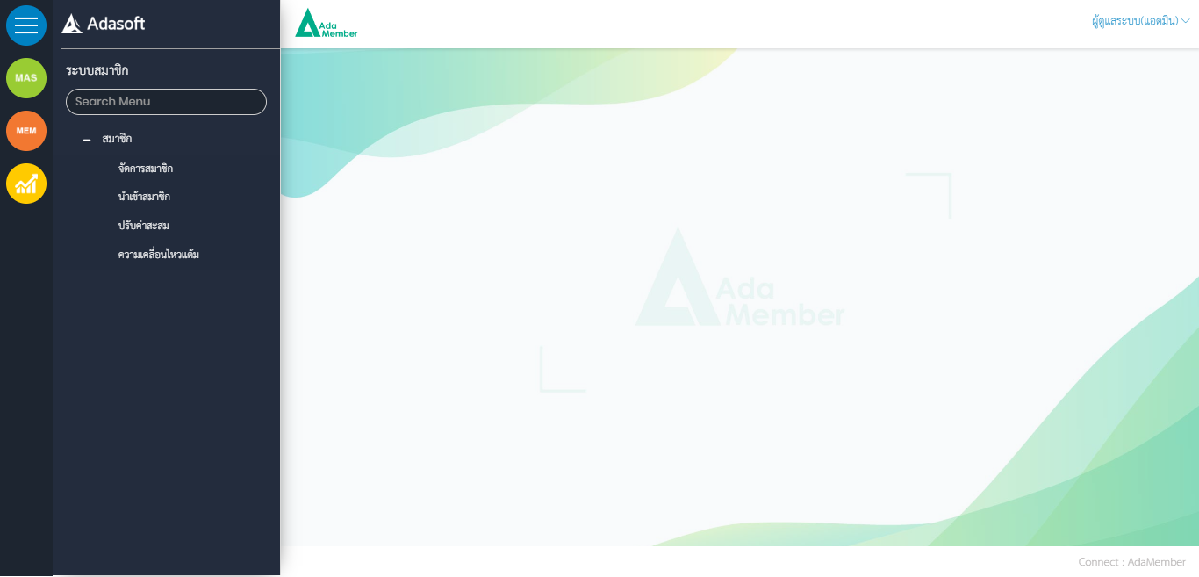

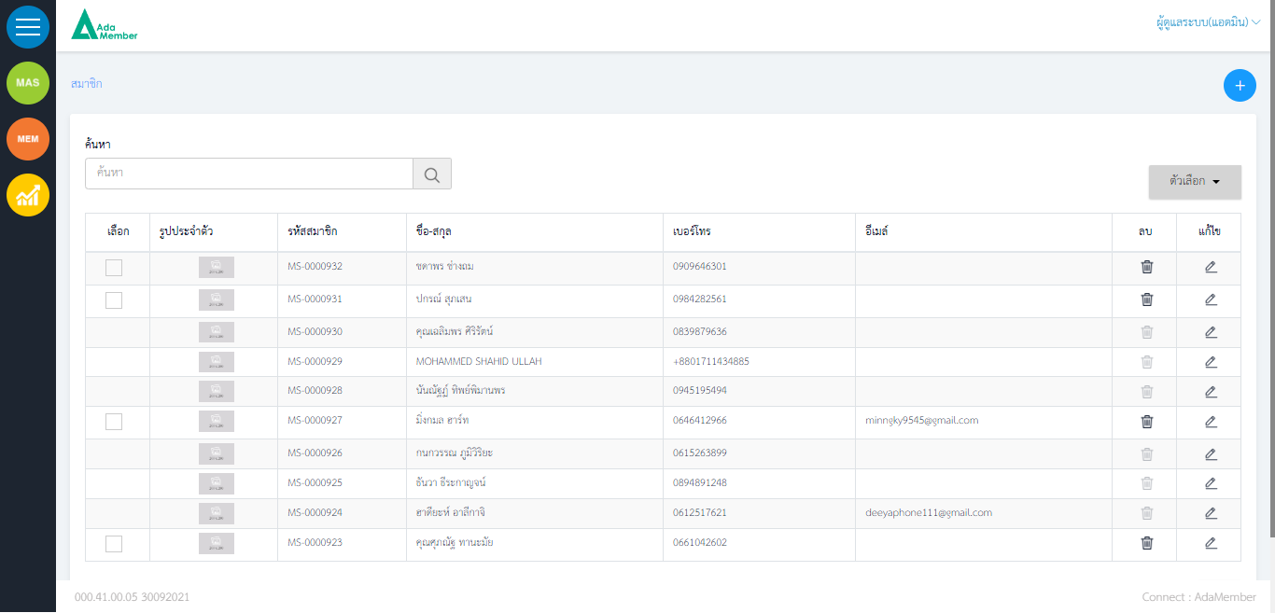
กดเข้าเพื่อ เพิ่มสมาชิก

ค้นหาสมาชิกที่มีอยู่ในระบบ เช่น ชื่อ รหัสสมาชิก เบอร์โทร
ตรวจสอบและแก้ไขข้อมูลสมาชิก

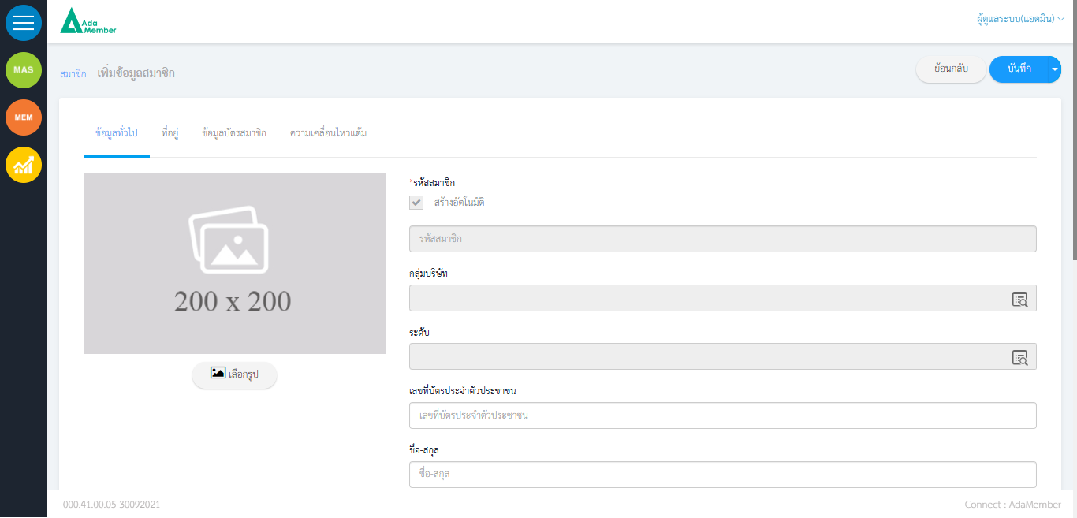

กรอกข้อมูลสมาชิกที่ต้องการเพิ่มใหม่ หลังใส่ข้อมูลเสร็จให้กด บันทึก

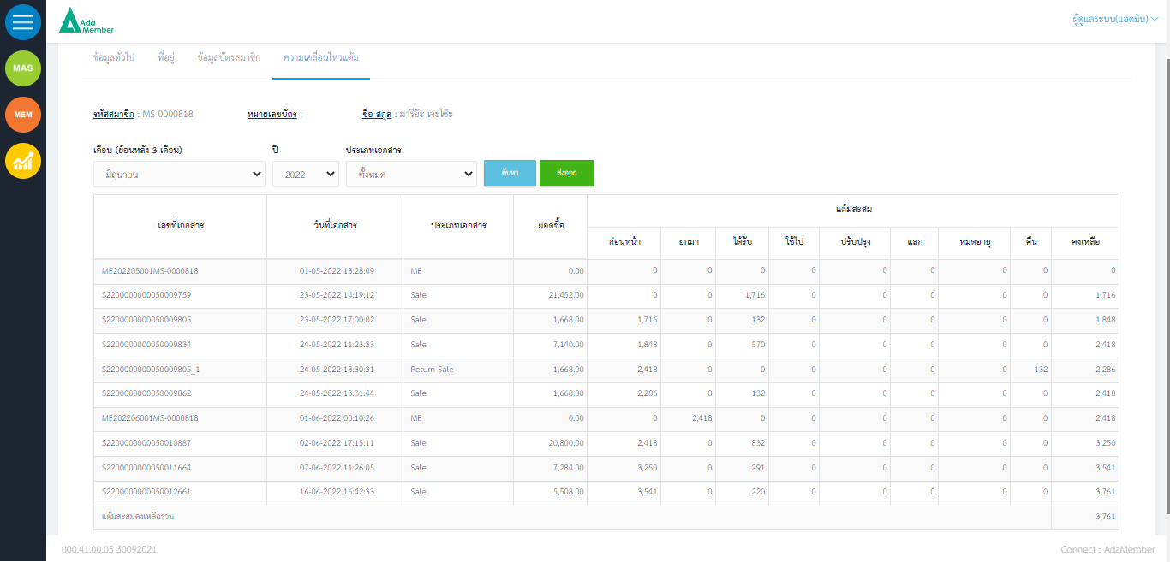

สำหรับตรวจสอบความเคลื่อนไหวสมาชิก เช่น แต้มยกมา แต้มที่ได้รับ แต้มที่คืน แต้มคงเหลือ

